6.1.r
6.1 Acciones para abordar riesgos y oportunidades
6.1.1 Al planificar el sistema de gestión de la calidad, la organización debe considerar las cuestiones referidas en el apartado 4.1 y los requisitos referidos en el apartado 4.2, y determinar los riesgos y oportunidades que es necesario abordar con el fin de:
a) asegurar que el sistema de gestión de la calidad pueda lograr sus resultados previstos;
b) aumentar los efectos deseables;
c) prevenir o reducir efectos no deseados;
d) lograr la mejora.
6.1.2 La organización debe planificar:
a) las acciones para abordar estos riesgos y oportunidades;
b) la manera de:
1) integrar e implementar las acciones en sus procesos del sistema de gestión de la calidad (véase 4.4.);
2) evaluar la eficacia de estas acciones.
Las acciones tomadas para abordar los riesgos y oportunidades deben ser proporcionales al impacto potencial en la conformidad de los productos y los servicios.
NOTA 1 Las opciones para abordar los riesgos pueden incluir: evitar riesgos, asumir riesgos para perseguir una oportunidad, eliminar la fuente de riesgo, cambiar la probabilidad o las consecuencias, compartir el riesgo o mantener riesgos mediante decisiones informadas.
NOTA 2 Las oportunidades pueden conducir a la adopción de nuevas prácticas, lanzamiento de nuevos productos, apertura de nuevos mercados, acercamiento a nuevos clientes, establecimiento de asociaciones, utilización de nuevas tecnologías y otras posibilidades deseables y viables para abordar las necesidades de la organización o las de sus clientes.

x

ISO 31000
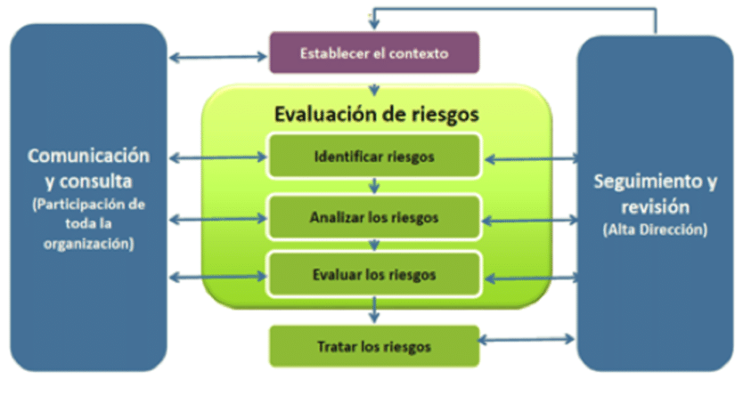

COSO
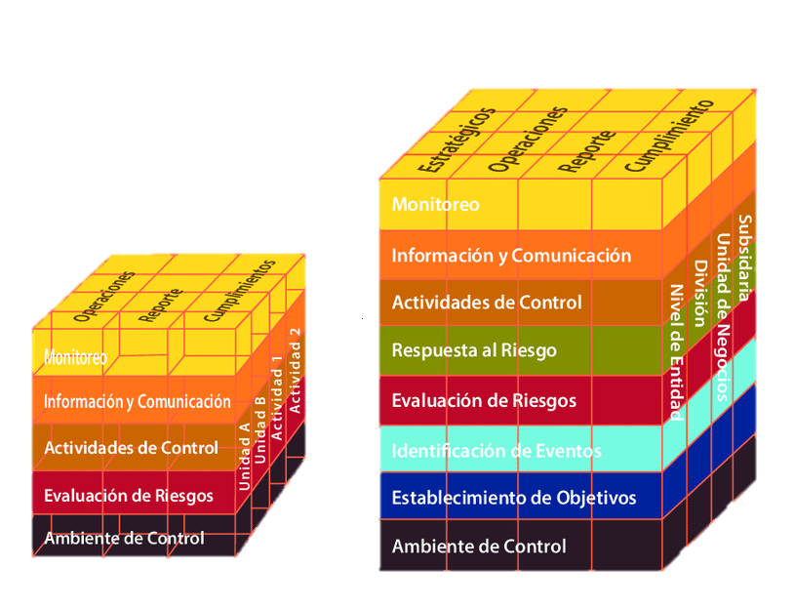

AMFE
